0920-2
山东鑫视科仪器有限公司 Shandong Shinsco Instrument Co., Ltd.
出货检验报告
产品名称 |  |  | 滤光片 |  |  |  | 产品编号 |  | SSC-000147
物料名称 |  |  | QD650 |  |  |  | 产品批次号 |  | A-S3438-2
规 格 |  |  | Φ59*2.0 |  |  |  | 检测日期 |  | 2024-10-16
数 量 |  |  | 1 |  |  |  | 材 质 |  | JGS2
NO | 检验项目 | 规格标准值
1 | 光谱 | Range of Wavelength |  | Condition | Standard | Average |  |  | 测试仪 | 外观 | 判定
 |  | 200nm-620m 680nm-1100nm |  | T＜1% | 1% | 0.08% |  |  | Cary5000 | OK | OK
 |  | 650±5nm |  | T＞80% | 80% | 95.4%
 |  | ＜18nm |  | T=50% | 18 | 11
2 | 光谱图如下：
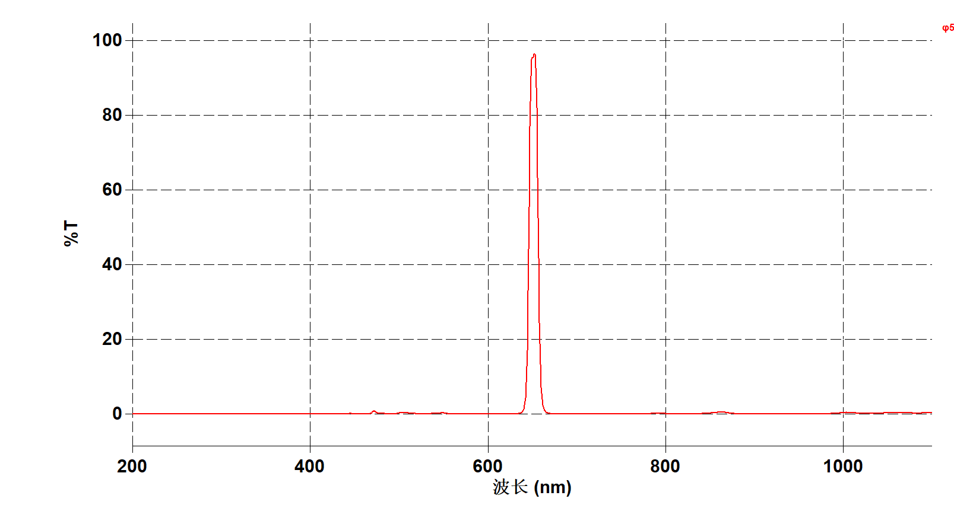

Shandong Shinsco Instrument Co., Ltd.
Quality Dept. |  |  |  |  | Technology Dept.
Approver |  |  | Check |  | Approver |  |  | Actor
李方焕 |  |  | 周玉玲 |  | 宋鹏 |  |  | 张涛

